参考様式１(ｲﾒｰｼﾞ図)
例1
５ イメージ図
〈持続可能な体制モデル〉
・農業法人連携推進事業による共同取組の合意形成
⇒２法人が地域農地の受け皿となる
⇒持続可能な営農体制を実現
地区内の耕地面積 R12 ●ha
〈現状〉
・コロナ禍による米価低迷等により個人のリタイアが加速
地域の農家戸数 H28●戸 → R2●戸
地区内の耕地面積 H28●ha → R2●ha
・法人は規模拡大に限界感(施設、労働力不足、農地分散)
⇒農家のリタイア加速と受け皿がミスマッチ
⇒地域営農体制の維持が困難

🌕直進田植機、収量コンバインを導入
・作業を集約し、コスト低減や離農者の農地集積につなげる
☆田植・稲刈作業に係る10a当たりのコスト
R2（現状）●円/10a→R5（目標）●円/10a
耕作放棄
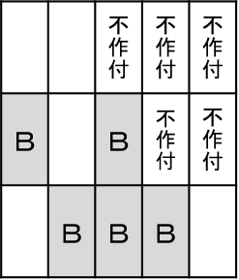
本事業を活用し
営農体制再編に必要な
機械・施設を導入

ほ場が分散
リタイア加速

Ｂ法人

規模拡大限界
受けきれない
担い手は
規模拡大が
困難
連携
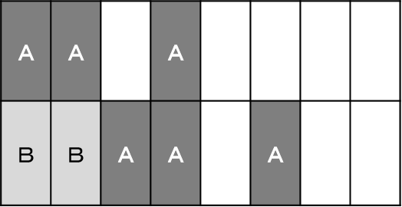
🌕農業用ドローンを共同利用
☆防除に係る単位面積当たりの労働
時間
R2（現状）●時間/10a →
R5（目標）●時間/10a
・連携により生じた余剰労働力を活用して新規作物導入

Ａ法人

※この図はあくまで一例です。法人等の連携概要と将来構想がわかる図を記載してください（様式、枚数は自由）

参考様式１(ｲﾒｰｼﾞ図例2・印刷しない)
５ イメージ図
例２
〈持続可能な体制モデル〉
・広域的な連携により地域の営農体制を再編・効率化
⇒多品種栽培や園芸導入で全体の収益アップ
⇒広域協定全体の農地が維持される
地区内の耕地面積 R12 ●ha
〈現状〉
・コロナ禍による米価低迷等により個人のリタイアが加速
地域の農家戸数 H28●戸 →R2●戸
・中山間の法人・組織は規模拡大が限界（高齢化）
地区内の法人・組織の従業員の平均年齢 H28 ●歳 →R2●歳
地区内の耕地面積 H28●ha →R２●ha
⇒農家のリタイア加速と受け皿がミスマッチ
⇒地域営農体制の維持が困難

本事業を活用し
営農体制再編に必要な
機械・施設を導入
広域集落協定

〇直進田植機、収量コンバイン導入
・田植え、稲刈りを集約
☆連携者（A・B・C）の田植・稲刈作業にかかる単位面積当たりコスト
R2（現状） ●円/10a→R5(目標）●円/10a
耕作放棄
受けきれない
限界

超急傾斜
農地
法人Ａ
小規模
農家
超急傾斜
農地
法人Ａ
管理
サポート
小規模
農家

担い手は
規模拡大が
困難
サポート
できない
・法人や組織の
作業労力を補完
・多品種栽培
連携
連携
個人C
〇集落のライスセンターを機能強化
・早生や業務用品種を集約
☆連携者（A・B・C）の乾燥調製に
係る単位面積当たりコスト
R2（現状）●円/10a→
R5（目標）●円/10a
集落営農
組織B
連携
個人C
集落営農
組織B
高齢
農家
サポート

高齢
農家
サポート
できない
園芸導入
限界

※この図はあくまで一例です。法人等の連携概要と将来構想がわかる図を記載してください（様式、枚数は自由）

